Hoja 1
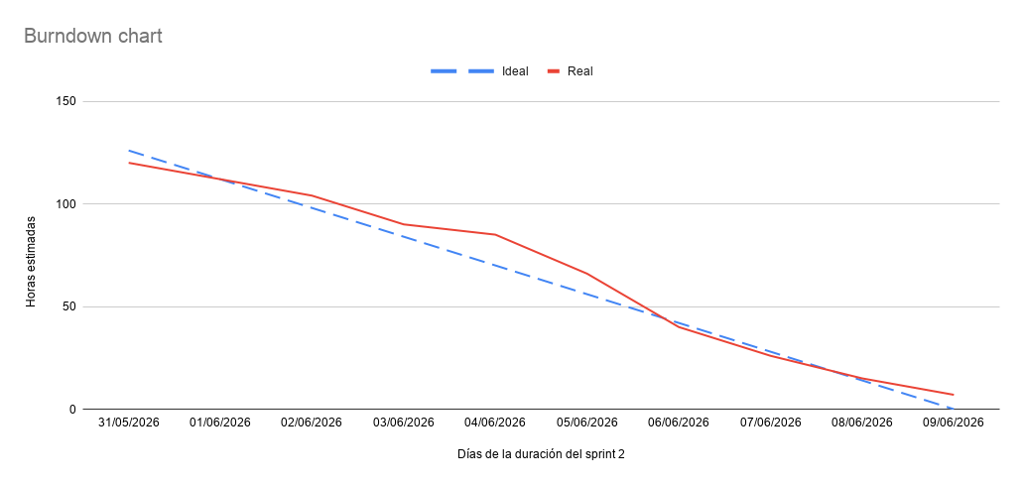
Fecha | Ideal (Horas) | Real (Horas)
31/05/2026 | 126 | 120
01/06/2026 | 112 | 112
02/06/2026 | 98 | 104
03/06/2026 | 84 | 90
04/06/2026 | 70 | 85
05/06/2026 | 56 | 66
06/06/2026 | 42 | 40
07/06/2026 | 28 | 26
08/06/2026 | 14 | 15
09/06/2026 | 0 | 7

